V4
 |  |  |  |  |  |  |  |  |  | Aportes por administración de acueducto comunitario
 |  |  |  |  |  |  |  |  |  | No desperdicies el agua ¡Cuidala!

Asociacion de usuarios de la empresa comunitaria de acueducto y alcantarillado de caimalito NIT 900.017.239-2 | DATOS DEL PREDIO/TITULAR |  |  |  |  |  |  |  | DATOS TECNICOS DE SU CONSUMO
 | Dirección |  |  |  | Estrato | Uso |  |  | Medidor |  |  |  |  |  |  | Periodo de consumo

 | Dirección de entrega |  |  |  | Tipo predio |  |  | Dia | Medición actual |  | Consumo en m3 - ultimos 6 meses

NO APORTE |  |  |  |  |  |  |  |  | Medición anterior
 | Matricula | Titular del servicio
 |  |  |  |  |  |  |  |  | Consumo m3
ESTADO
 |  |  |  |  |  |  |  |  | Promedio mensual
 | FACTURAS VENCIDAS |  | ULTIMO PAGO
 |  |  | Ref | Fecha |  |  | Valor
 |  |  |  |  |  |  |  |  | ACUEDUCTO
 |  |  |  |  |  |  |  |  | Descripcion |  |  |  | m3 |  | Saldo |  | Cuo/Ps |  | Total
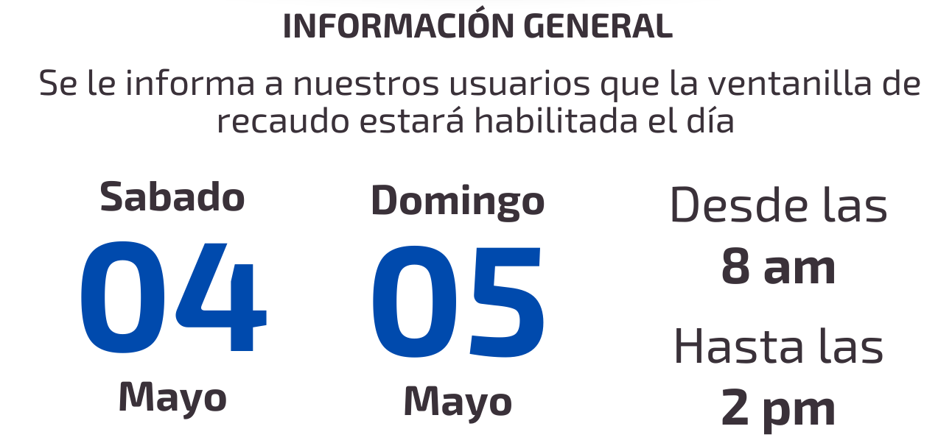

ULTIMO PERIODO FACTURADO

FECHAS DE PROCEDIMIENTO
Fecha de expedición |  |  |  |  |  |  |  |  |  |  |  |  |  | SUBTOTAL ACUEDUCTO |  |  |  |  | $ 0

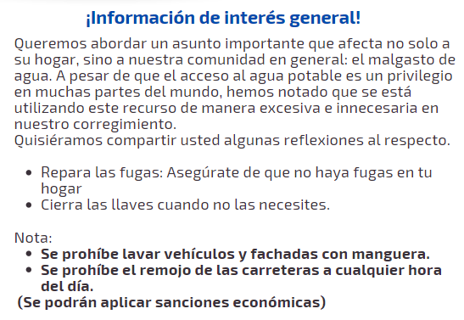
Fecha de pago |  |  |  |  |  |  |  |  | ALCANTARILLADO
 |  |  |  |  |  |  |  |  | Descripcion |  |  |  | m3 |  | Saldo |  | Cuo/Ps |  | Total
Fecha de suspensión

TOTAL A PAGAR
 |  |  |  |  |  |  |  |  |  |  |  |  |  | SUBTOTAL ACUEDUCTO |  |  |  |  | $ 0
$ 0
 |  |  |  |  |  |  |  |  | INFORMACIÓN TARIFARIA
 |  |  |  |  |  |  |  |  | Derecho de conexión |  | Aporte fijo/Mensual/Uni |  |  |  |  |  |  | Valor M3
 |  |  |  |  |  |  |  |  | $150.000 - $280.000 |  | $ 10,000 |  |  |  |  |  |  | $ 500
 |  |  |  |  |  |  |  |  | Aporte fijo/Re |  | Aporte fijo/Sus |  |  |  |  |  |  | Consumo MAX
 |  |  |  |  |  |  |  |  | $ 9,000 |  | $ 9,000 |  |  |  |  |  |  | 20 M3
 |  |  |  |  |  |  |  |  | Aporte por mora |  |  | Cada usuario tendra la posibilidad de realizar maximo dos acuerdos de pago por año siempre y cuando no superen 6 meses
Presidente y Representante legal |  |  |  |  |  |  |  |  | $ 3,000
 |  |  |  |  |  |  |  |  | ESTOS VALORES SON INFORMATIVOS, NO ESTAN INCLUIDOS DENTRO DEL TOTAL A PAGAR EN LA FACTURA
Esta factura prestará meríto ejecutivo, de acuerdo a las normas del Derecho Civil y Comercial
 | Para cualquier acto de reclamacion, debera presentar la factura anterior con la que realizo el pago con sellos oficiales o tikect de pago.

